도구
픽셀몬 도구 및 획득 방법
오류가 많을 수 있으니 최대한 빠른시일 내로 수정 및 업데이트 하겠습니다!! 서버마다 조합법,확률등이 바뀌어 있을수도 있습니다.
n티어 특별 드랍 획득 불가 (1티어 - 몬스터볼 모형, 2티어 - 하이퍼볼 모형, 3티어 - 마스터볼 모형, 4티어 - 울트라볼 모형) 포켓스톱 (일반 - 파란색 몬스터볼표지판, 희귀 - 초록색 몬스터볼표지판, 전설 - 보라색 몬스터볼표지판)
도구 | 아이콘 | 도구 정보 | 획득 방법 | 제작 방법
몬스터볼 |  | 포켓몬 포획률 - 1배 | 상점 주인에게서 구매 가능 제작가능(몬스터볼 뚜껑 + 돌 버튼 + 알루미늄베이스 or 철베이스) 일반 포켓스톱에서 획득 붐볼 - 10% 드랍 찌리리공 - 10% 드랍 멍파치 - 10% 드랍 펄스멍 - 30% 드랍 | 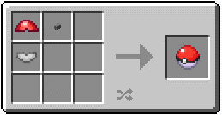 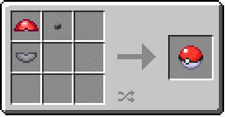
수퍼볼 |  | 포켓몬 포획률 - 1.5배 | 상점 주인에게서 구매 가능 제작가능(수퍼볼 뚜껑 + 돌 버튼 + 은베이스) 펄스멍 - 10% 드랍 일반, 희귀 포켓스톱에서 획득 | 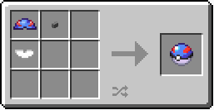
하이퍼볼 |  | 포켓몬 포획률 - 2배 | 상점 주인에게서 구매 가능 제작가능(하이퍼볼 뚜껑 + 돌 버튼 + 백금베이스) 희귀, 전설 포켓스톱에서 획득 | 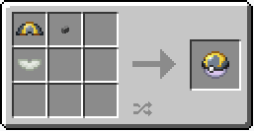
마스터볼 |  | 포켓몬 포획률 100% | 3티어 특별 드랍 전설 포켓몬 드랍 Ultimate 보스 포켓몬 드랍 (Ultimate 보스 포켓몬 - 이름표 청록색 /자신의 포켓몬 중 레벨이 높은 포켓몬 레벨 +50)
사파리볼 |  | Plains /Savanna 바이옴 포켓몬 포획률 - 1.5배 이 외 포켓몬 포획률 - 1배 | 상점 주인에게서 구매 가능 제작가능(사파리볼 뚜껑 + 돌 버튼 + 알루미늄베이스 or 철베이스) | 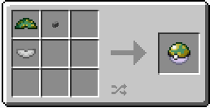 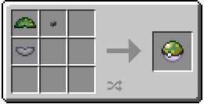
레벨볼 |  | 자신의 포켓몬과 포획포켓몬의 레벨에 따라 포획률이 달라짐 레벨이 같거나 낮을 경우 (포켓몬 포획률 - 1배) 레벨2배 낮거나 높을 경우 (포켓몬 포획률 - 2배) 레벨 2배에서 4배 사이인 경우 (포켓몬 포획률 - 4배) 레벨이 4배 이상인 경우 (포켓몬 포획률 - 8배) | 상점 주인에게서 구매 가능 1티어 특별 드랍 제작가능(레벨볼 뚜껑 + 돌 버튼 + 은베이스) | 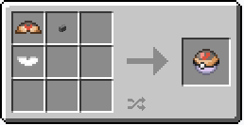
문볼 |  | 달의돌을 사용하여 진화가능/진화계열 포켓몬 포획률 - 4배 | 상점 주인에게서 구매 가능 1티어 특별 드랍 제작가능(문볼 뚜껑 + 돌 버튼 + 은베이스) | 
루어볼 |  | 낚시로 낚은 포켓몬 포획률 - 5배 | 상점 주인에게서 구매 가능 1티어 특별 드랍 제작가능(루어볼 뚜껑 + 돌 버튼 + 은베이스) | 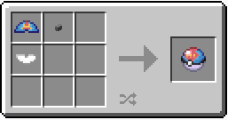
프렌드볼 |  | 포켓몬 포획률 - 1배 (포획 포켓몬 친밀도 200) | 상점 주인에게서 구매 가능 1티어 특별 드랍 제작가능(프랜드볼 뚜껑 + 돌 버튼 + 은베이스) | 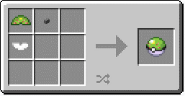
러브러브볼 |  | 자신의 포켓몬과 같은종, 이성 포켓몬 포획률 - 8배 | 상점 주인에게서 구매 가능 1티어 특별 드랍 제작가능(러브볼 뚜껑 + 돌 버튼 + 은베이스) 그랑블루 - 10% 드랍 | 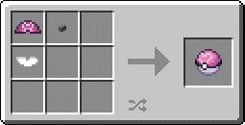
스피드볼 |  | 스피드 종족값이 100이상 포켓몬 포획률 - 4배 | 상점 주인에게서 구매 가능 1티어 특별 드랍 제작가능(스피드볼 뚜껑 + 돌 버튼 + 은베이스) | 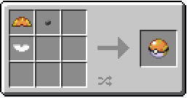
헤비볼 |  | 몸무게가 무거운 포켓몬 포획률 증가 199.9 이하 -20 199.9~299.9 +20 299.9 ~ 409.5 +30 409.5 이상 +40 | 상점 주인에게서 구매 가능 1티어 특별 드랍 제작가능(헤비볼 뚜껑 + 돌 버튼 + 은베이스) | 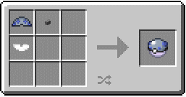
컴퍼티션볼 (콤페볼) |  | 벌레 타입 포켓몬 포획률 - 1.5배 이외 포켓몬 - 1배 | 상점 주인에게서 구매 가능 1티어 특별 드랍 제작가능(콤페볼 뚜껑 + 돌 버튼 + 알루미늄베이스 or 철베이스) |  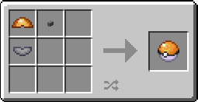
GS볼 |  | 포켓몬 포획률 - 1배 감나무 신사에서 우클릭시 세레비 소환 | 사막 피라미드 상자 획득 가능 "The Forest Guardian" 퀘스트에서 획득 가능 세레비 - 10% 드랍
프리미어볼 |  | 포켓몬 포획률 - 1배 (볼을 던질때 입자 효과가 있음) | 상점 주인에게서 구매 가능 1티어 특별 드랍 제작가능(프리미어볼 뚜껑 + 돌 버튼 + 알루미늄베이스 or 철베이스) | 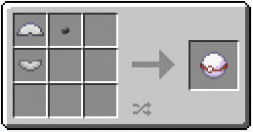 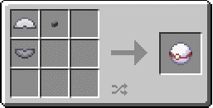
네트볼 |  | 물타입 /벌레타입 포켓몬 포획률 - 3.5배 | 상점 주인에게서 구매 가능 1티어 특별 드랍 제작가능 (네트볼 뚜껑 + 돌 버튼 + 은베이스) | 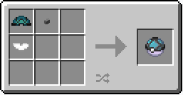
네스트볼 |  | 포획 포켓몬 레벨이 낮을수록 포획률 증가 {41－야생포켓몬 레벨)÷10배} | 상점 주인에게서 구매 가능 1티어 특별 드랍 제작가능 (네스트볼 뚜껑 + 돌 버튼 + 알루미늄베이스 or 철베이스) |  
리피트볼 |  | 포획한 포켓몬 포획률 - 3.5배 | 상점 주인에게서 구매 가능 1티어 특별 드랍 제작가능 (리피트볼 뚜껑 + 돌 버튼 + 백금베이스) | 
타이머볼 |  | 전투에서 턴이 길어질수록 포획률 증가 (2턴부터 + 0.3배 /11턴 최대 포획률 4배) | 상점 주인에게서 구매 가능 1티어 특별 드랍 제작가능 (타이머볼 뚜껑 + 돌 버튼 + 백금베이스) | 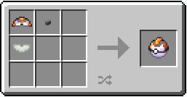
럭셔리볼 |  | 포켓몬 포획률 - 1배 포획한 포켓몬 친밀도 증가량 +1 상승 단, 친밀도가 낮아지지 않음 (평온의 방울 중첩가능) | 상점 주인에게서 구매 가능 1티어 특별 드랍 제작가능 (럭셔리볼 뚜껑 + 돌 버튼 + 백금베이스) | 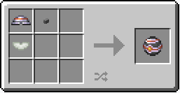
다이브볼 |  | 물속에서 포켓몬 포획률 - 3.5배 | 상점 주인에게서 구매 가능 1티어 특별 드랍 제작가능 (다이브볼 뚜껑 + 돌 버튼 + 은베이스) | 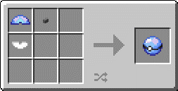
힐볼 |  | 포획한 포켓몬 HP 회복 /상태이상 제거 | 상점 주인에게서 구매 가능 1티어 특별 드랍 제작가능 (힐볼 뚜껑 + 돌 버튼 + 알루미늄베이스 or 철베이스) | 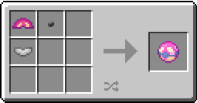 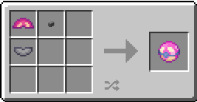
퀵볼 |  | 첫번째 턴 포켓몬 포획률 - 5배 이후 포켓몬 포획률 - 1배 | 상점 주인에게서 구매 가능 1티어 특별 드랍 제작가능 (퀵볼 뚜껑 + 돌 버튼 + 백금베이스) | 
다크볼 |  | 어두울 때 포켓몬 포획률 - 3배 | 상점 주인에게서 구매 가능 1티어 특별 드랍 제작가능 (다크볼 뚜껑 + 돌 버튼 + 백금베이스) | 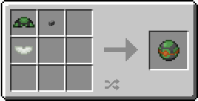
프레셔스볼 |  | 포켓몬 포획률 - 1배 (블록에 던져도 부러지지 않습니다.) | 2티어 특별 드랍
드림볼 |  | 잠든 포켓몬 포획률 - 4배 (블록에 던져도 부러지지 않습니다.) | 주입기에서 제작가능 (유루열매 + 다크볼) | 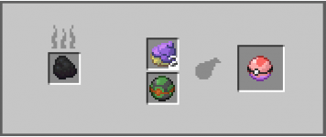
울트라볼 |  | 울트라비스트 포획률 - 5배 세레비 포획률 - 1배 일반 포켓몬 포획률 - 0.1배 (블록에 던져도 부러지지 않습니다.) | Beast상자 (UltraSpace에 있는 상자) Ultra Desert 구조물
몬스터볼 |  | 포켓몬 포획률 - 1배 | 제작가능 (고대몬스터볼 뚜껑 + 돌 버튼 + 나무베이스) 일반, 희귀 포켓습톱 획득 가능 | 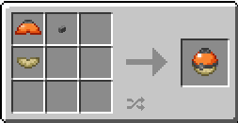
수퍼볼 |  | 포켓몬 포획률 - 1.5배 | 제작가능 (고대 수퍼볼 뚜껑 + 돌 버튼 + 나무베이스) 일반, 희귀 포켓습톱 획득 가능 | 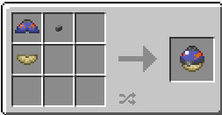
하이퍼볼 |  | 포켓몬 포획률 - 2배 | 제작가능 (고대하이퍼볼 뚜껑 + 돌 버튼 + 나무베이스) 희귀,전설 포켓습톱 획득 가능 | 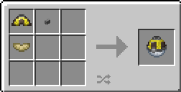
고대의 헤비볼 | 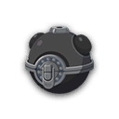 | 다른 몬스터볼보다 짧은 거리를 던지며 발사속도 80% 포켓몬 포획률 - 1.25배 | 제작가능 (고대의 헤비볼 뚜껑 + 돌 버튼 + 나무베이스) | 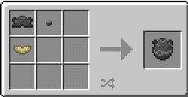
메가톤볼 | 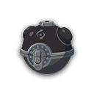 | 다른 몬스터볼보다 짧은 거리를 던지며 발사속도 60% 포켓몬 포획률 - 2배 | 제작가능 (기가톤볼 뚜껑 + 돌 버튼 + 나무베이스) | 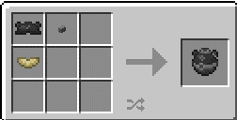
기가톤볼 | 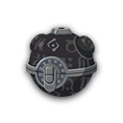 | 다른 몬스터볼보다 짧은 거리를 던지며 발사속도 40% 포켓몬 포획률 - 2.75배 | Ultra Crater 바이옴의 화산분화구 상자에서 획득가능 제작가능 (메가톤볼 뚜껑 + 돌 버튼 + 나무베이스) | 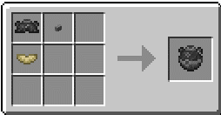
페더볼 |  | 다른 몬스터볼보다 긴거리를 던지며 발사속도 150% 포켓몬 포획률 - 1배 | 제작가능 (페더볼 뚜껑 + 돌 버튼 + 나무베이스) | 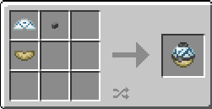
윙볼 |  | 다른 몬스터볼보다 긴거리를 던지며 발사속도 225% 포켓몬 포획률 - 1.25배 | 제작가능 (윙볼 뚜껑 + 돌 버튼 + 나무베이스) | 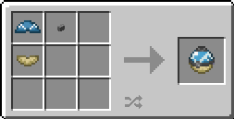
제트볼 |  | 다른 몬스터볼보다 긴거리를 던지며 발사속도 300% 포켓몬 포획률 - 1.5배 | 제작가능 (제트볼 뚜껑 + 돌 버튼 + 나무베이스) | 
오리진볼 | 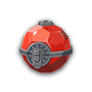 | 포켓몬 포획률 - 255배
스트레인지볼
나무 베이스 |  | 포켓볼 제작 재료 | 제작가능(나무 반블럭 3개) | 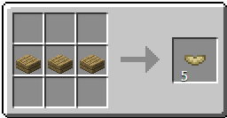
알루미늄 베이스 |  | 포켓볼 제작 재료 | 제작가능(알루미늄주괴 3개) | 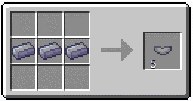
철 베이스 |  | 포켓볼 제작 재료 | 제작가능(철 주괴 3개) | 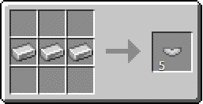
은 베이스 |  | 포켓볼 제작 재료 | 제작가능(은 주괴 3개) | 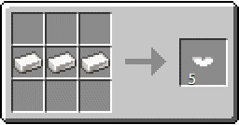
백금 베이스 |  | 포켓볼 제작 재료 | 제작가능(백금 주괴 3개) | 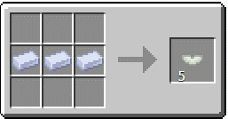
몬스터볼 뚜껑 |  | 몬스터볼 제작 재료 | 제작 가능 (구운 빨강규토리 3개) | 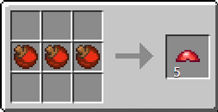
수퍼볼 뚜껑 |  | 수퍼볼 제작 재료 | 제작 가능 (구운 파랑규토리 2개 + 구운 빨강규토리 1개) | 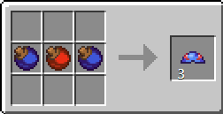
하이퍼볼 뚜껑 |  | 하이퍼볼 제작 재료 | 제작 가능 (구운 검은규토리 2개 + 구운 노랑규토리 1개) | 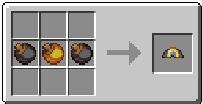
사파리볼 뚜껑 |  | 사파리볼 제작 재료 | 제작 가능 (구운 초록규토리 2개 + 구운 노랑규토리 1개) | 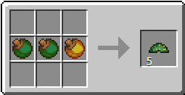
레벨볼 뚜껑 |  | 레벨볼 제작 재료 | 제작 가능 (구운 노랑규토리 1개 + 구운 빨강규토리 1개 + 구운 검은규토리 1개) | 
문볼 뚜껑 |  | 문볼 제작 재료 | 제작 가능 (구운 파랑규토리 1개 + 구운 노랑규토리 1개 + 구운 검은규토리 1개) | 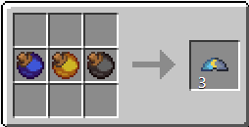
루어볼 뚜껑 |  | 루어볼 제작 재료 | 제작 가능 (구운 초록규토리 2개 + 구운 빨강규토리 1개) | 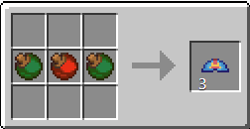
프랜드볼 뚜껑 |  | 프랜드볼 제작 재료 | 제작 가능 (구운 빨강규토리 1개 + 구운 노랑규토리 1개 + 구운 초록규토리 1개) | 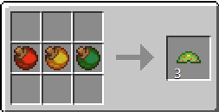
러브러브볼 뚜껑 |  | 러브러브볼 제작 재료 | 제작 가능 (구운 분홍규토리 3개) | 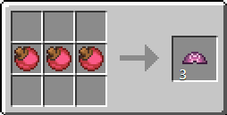
스피드볼 뚜껑 |  | 스피드볼 제작 재료 | 제작 가능 (구운 빨강규토리 2개 + 구운 노랑규토리 1개) | 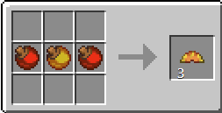
헤비볼 뚜껑 |  | 헤비볼 제작 재료 | 제작 가능 (구운 파랑규토리 3개) | 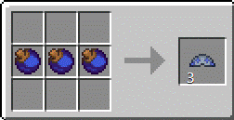
컴퍼티션볼 (콤페볼) 뚜껑 |  | 콤페볼 제작 재료 | 제작 가능 (구운 빨강규토리 2개 + 구운 하얀규토리 1개) | 
프리미어볼 뚜껑 |  | 프리미어볼 제작 재료 | 제작 가능 (구운 분홍규토리 2개 + 구운 하얀규토리 1개) | 
네트볼 뚜껑 |  | 네트볼 제작 재료 | 제작 가능 (구운 검은규토리 2개 + 구운 파랑규토리 1개) | 
네스트볼 뚜껑 |  | 네스트볼 제작 재료 | 제작 가능 (구운 초록규토리 2개 + 구운 노랑규토리 1개) | 
리피트볼 뚜껑 |  | 리피드볼 제작 재료 | 제작 가능 (구운 빨강규토리 2개 + 구운 검은규토리 1개) | 
타이머볼 뚜껑 |  | 타이머볼 제작 재료 | 제작 가능 (구운 빨강규토리 1개 + 구운 검은규토리 1개 + 구운 하얀규토리 1개) | 
럭셔리볼 뚜껑 |  | 럭셔리볼 제작 재료 | 제작 가능 (구운 하얀규토리 1개 + 구운 빨강규토리 1개 + 구운 검은규토리 1개) | 
다이브볼 뚜껑 |  | 다이브볼 제작 재료 | 제작 가능 (구운 파란규토리 2개 + 구운 분홍규토리 1개) | 
힐볼 뚜껑 |  | 힐볼 제작 재료 | 제작 가능 (구운 하얀규토리 2개 + 구운 분홍규토리 1개) | 
퀵볼 뚜껑 |  | 퀵볼 제작 재료 | 제작 가능 (구운 파랑규토리 2개 + 구운 노랑규토리 1개) | 
다크볼 뚜껑 |  | 다크볼 제작 재료 | 제작 가능 (구운 초록규토리 2개 + 구운 검은규토리 1개) | 
고대몬스터볼 뚜껑 |  | 몬스터볼 제작 재료 | 제작 가능 (텀블스톤 3개 + 철주괴 2개) | 
고대수퍼볼 뚜껑 |  | 수퍼볼 제작 재료 | 제작 가능 (텀블스톤 3개 + 은주괴 2개) | 
고대하이퍼볼 뚜껑 |  | 하이퍼볼 제작 재료 | 제작 가능 (텀블스톤 3개 + 백금주괴 2개) | 
고대의 헤비볼 뚜껑 |  | 고대의 헤비볼 제작 재료 | 제작 가능 (검은 텀블스톤 3개 + 철주괴 2개) | 
메가톤볼 뚜껑 |  | 메가톤볼 제작 재료 | 제작 가능 (검은 텀블스톤 3개 + 은주괴 2개) | 
기가톤볼 뚜껑 |  | 기가톤볼 제작 재료 | 제작 가능 (검은 텀블스톤 3개 + 백금주괴 2개) | 
페더볼 뚜껑 |  | 윙볼 제작 재료 | 제작 가능 (파란 텀블스톤 3개 + 철주괴 2개) | 
윙볼 뚜껑 |  | 페더볼 제작 재료 | 제작 가능 (파란 텀블스톤 3개 + 은주괴 2개) | 
제트볼 뚜껑 |  | 제트볼 제작 재료 | 제작 가능 (파란 텀블스톤 3개 + 백금주괴 2개) | 
다우징머신 |  | 35블럭 이내 특별드랍 탐색 | 제작 가능 (금 주괴 3개 + 다이아몬드 2개 + 알루미늄 주괴 2개 + 레드스톤가루 1개 + 유리판 1개) | 
오래된 러닝슈즈 |  | 걷는 이동속도 50% 증가 | 제작 가능 (철 주괴 4개 + 깃털 2개 +가죽 부츠 1개) | 
새 러닝슈즈 |  | 걷는 이동속도 75% 증가 | 제작 가능 (다이아몬드 2개 + 철 주괴 2개 + 깃털 2개 + 오래된 러닝슈즈) | 
낡은 낚시대 |  | 물에서 포켓몬이나 아이템을 낚을 수 있는 낚시대 | 제작 가능 (나무 막대기 3개 + 실 1개 + 몬스터볼) | 
좋은 낚시대 |  | 물에서 포켓몬이나 아이템을 낚을 수 있는 낚시대 오래된 낚시대보다 더 좋은 포켓몬, 아이템을 낚을 수 있다 | 제작 가능 (블레이즈 막대기 3개 + 실 1개 + 하이퍼볼) | 
대단한 낚시대 |  | 물에서 포켓몬이나 아이템을 낚을 수 있는 낚시대 오래된 낚시대, 좋은 낚시대보다 더 좋은 포켓몬, 아이템을 낚을 수 있다 | 좋은 낚시대로 낚시하여 획득 가능 전설, 궁극의 보스 포켓몬에 드랍
주입기 |  | 드림볼 제작 비타민 제작 쥬얼 제작 향로 제작 주스 제작 | 제작 가능 (알루미늄주괴 4개 + 유리병 2개 + 자수정 1개 + 목탄 1개 + 화로 1개) | 
요리냄비 |  | 카레 제작 | 제작 가능 (알루미늄주괴 3개 + 가마솥 1개) | 
화석클리너 |  | 알수없는 화석을 복원할 수 있게 만듦 | 제작 가능 (알루미늄주괴 6개 + 레드스톤 가루 2개 + 유리판 1개) | 
화석복원기 뚜껑 |  | 화석복원기 제작 재료 | 제작 가능 (알루미늄주괴 5개 + 레드스톤 가루 1개) | 
화석복원기 모니터 |  | 화석복원기 제작 재료 | 제작 가능 (레드스톤 가루 4개 + 흑요석 1개) | 
화석복원기 탱크 |  | 화석복원기 제작 재료 | 제작 가능 (유리판 6개 + 물양동이 3개) | 
화석복원기 본체 |  | 화석복원기 제작 재료 | 제작 가능 (알루미늄주괴 6개) | 
화석복원기 |  | 화석을 포켓몬으로 복원 | 제작 가능 (화석복원기 뚜껑 + 화석복원기 모니터 + 화석복원기 탱크 + 화석복원기 본체) | 
녹색 탱크 |  | 복제장치 제작 재료 | 제작 가능 (알루미늄주괴 3개 + 흑요석 3개 + 에메랄드 2개 + 화석복원기) | 
복제머신 연결기 |  | 복제장치 제작 재료 | 제작 가능 (흑요석 6개 + 레드스톤가루 3개) | 
주황색 탱크 |  | 복제장치 제작 재료 | 제작 가능 (알루미늄주괴 3개 + 흑요석 3개 + 금주괴 2개 + 화석복원기 1개) | 
복제장치 |  | 뮤를 복제하여 뮤츠를 생성하는 장치 (기회 3번 실패시 메타몽으로 복제) | 제작 가능 (녹색 탱크 + 복제머신 연결기 + 주황색 탱크) | 
불꽃의돌 |  | 특정 포켓몬 진화 가능 | 제작 가능 (불의 돌 조각 9개) | 
물의돌 |  | 특정 포켓몬 진화 가능 | 제작 가능 (물의 돌 조각 9개) | 
천둥의돌 |  | 특정 포켓몬 진화 가능 | 제작 가능 (천둥의 돌 조각 9개) | 
리프의돌 |  | 특정 포켓몬 진화 가능 | 제작 가능 (리프의 돌 조각 9개) | 
달의돌 |  | 특정 포켓몬 진화 가능 | 제작 가능 (달의 돌 조각 9개) | 
태양의돌 |  | 특정 포켓몬 진화 가능 | 제작 가능 (태양의 돌 조각 9개) | 
빛의돌 |  | 특정 포켓몬 진화 가능 | 제작 가능 (빛의 돌 조각 9개) | 
어둠의돌 |  | 특정 포켓몬 진화 가능 | 제작 가능 (어둠의 돌 조각 9개) | 
각성의돌 |  | 특정 포켓몬 진화 가능 | 제작 가능 (각성의 돌 조각 9개) | 
얼음의돌 |  | 특정 포켓몬 진화 가능 | 제작 가능 (얼음의 돌 조각 9개) | 
구슬 |  |  | 2티어 특별 드랍 4~5성 레이드 배틀 보상 신뇽 - 10% 드랍 망나뇽 - 30% 드랍 디아루가, 펄기아, 기라티나 - 100% 드랍
불타는 영혼의 보주 |  | 파이어 소환 가능 | 제작 가능 (구슬 + 불꽃의 돌) | 
정적의 영혼의 보주 |  | 썬더 소환 가능 | 제작 가능 (구슬 + 천둥의 돌) | 
얼어 붙은 영혼의 보주 |  | 프리져 소환 가능 | 제작 가능 (구슬 + 얼음의 돌) | 
크리스탈방울 |  | 칠색조 소환 가능 | 마인크래프트 던전 상자 or 보물 상자에서 획득
해명의방울 |  | 루기아 소환 가능 | 마인크래프트 던전 상자 or 보물 상자에서 획득
주홍구슬 |  | 그란돈을 원시 그란돈으로 진화 | 제작 가능 (빨강조각 10개 블럭위 설치) | 
쪽빛구슬 |  | 가이오가를 원시가이오가로 진화 | 제작 가능 (파랑조각 10개 블럭위 설치) | 
지가르데 큐브 |  | 지가르데 셀을 모아 지가르데 조립장치에서 지가르데 생성 가능 | 제작 가능 (에메랄드 4개 + 울트라 심해돌 4개 + 태양의돌 1개) | 
지가르데 조립장치 |  | 지가르데 큐브를 넣어 지가르데를 생성/강화할 수 있다 | 제작 가능 (울트라 심해돌 3개 + 유리판 2개 + 에메랄드 2개 + 달의돌 1개 + PC) | 
화로 |  | 로토무 - 히트로토무 폼체인지 (전기/불) | 제작 가능 (조약돌 8개) | 
세탁기 |  | 로토무 - 워시로토무 폼체인지 (전기/물) | 제작 가능 (알루미늄 주괴 7개 + 물양동이 1개 + 유리판 1개) | 
냉장고 |  | 로토무 - 프로스트로토무 폼체인지 (전기/얼음) | 제작 가능 (알루미늄 주괴 7개 + 얼음 1개 + 레드스톤가루 1개) | 
선풍기 |  | 로토무 - 스핀로토무 폼체인지 (전기/비행) | 제작 가능 (알루미늄 주괴 3개 + 레드스톤 가루 1개 + 테라코타1개) | 
잔디깎이 |  | 로토무 - 커트로토무 폼체인지 (전기/풀) | 제작 가능 (알루미늄 주괴 3개 + 실리콘 2개 + 호퍼 1개 +가위 1개) | 
축복받은갑옷 |  | 카르본에게 사용 후 카디나르마 진화 | 지옥 바스티온 요세 상자에서 획득 가능
저주받은갑옷 |  | 카르본에게 사용 후 파라블레이즈 진화 | 지옥 바스티온 요세 상자에서 획득 가능
미스터리 박스 |  | 멜탄과 멜탄모습을 한 메타몽을 소환 | 제작 가능 (네더라이트 파편 6개 + 루비 1개 + 사파이어 1개 + 네더의별 1개) | 
행복의알 |  | 포켓몬을 지니게 하면 경험치를 1.5배 더 많이 획득할 수 있다 | 획득 가능 - 럭키 10%, 해피너스 30%, 토게키스 10% 포획했을 때 지니고 있는 물건 - 해피너스 100%

